test_dla_średnich
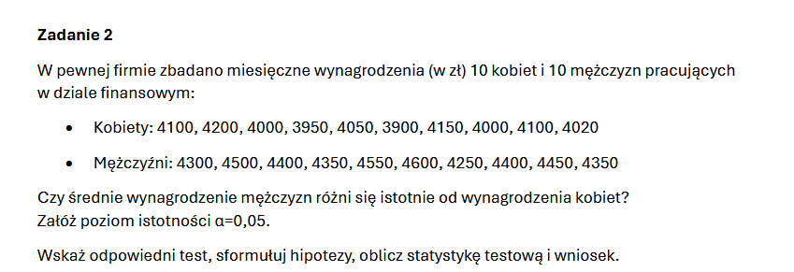
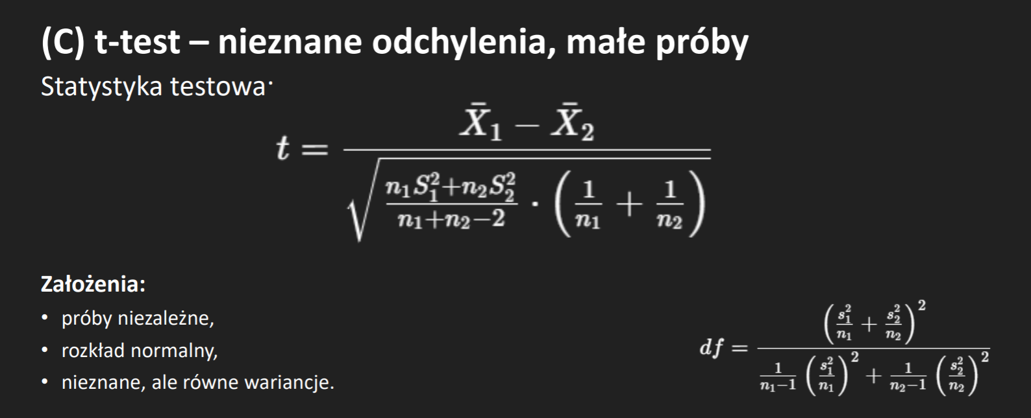

 | K | M
 | 4100 | 4300 |  | X1Mśr= | 4415
 | 4200 | 4500 |  | X2Kśr= | 4047
 | 4000 | 4400 |  | alfa= | 0.05
 | 3950 | 4350 |  | alfa/2= | 0.025
 | 4050 | 4550 |  | n1= | 10
 | 3900 | 4600 |  | n2= | 10
 | 4150 | 4250 |  | t= | 5.721943348 | żle musi być 7 cos
 | 4000 | 4400 |  | df= | 18 | z uproszczenia | Test t: z dwiema próbami zakładający nierówne wariancje
 | 4100 | 4450 |  | T= | 2.1009220402
 | 4020 | 4350 |  | T= | 2.1098155778 |  |  | Zmienna 1 | Zmienna 2
 |  |  |  |  |  |  | Średnia | 4047 | 4415
H0: | Średnie wynagrodzenie nie różni się |  |  | śrm=śrk |  |  | Wariancja | 8423.3333333 | 12250
H1: | śrm!=śrk |  |  |  |  | Odp:Wynagordzenia kobiet i mężczyzn różnią się | Obserwacje | 10 | 10
 |  |  |  |  |  |  | Różnica średnich wg hipotezy | 0
Odchylenie Kobiet: |  | 91.778719393 | W= | 8423.3333333 |  |  | df | 17
Odchylenie Mężczyzn: |  | 110.67971811 | W= | 12250 |  |  | t Stat | -8.0936154326
 |  |  |  |  |  |  | P(T<=t) jednostronny | 1.5570560946E-07
 |  |  |  |  |  |  | Test T jednostronny | 1.7396067261
 |  |  |  |  |  |  | P(T<=t) dwustronny | 3.1141121893E-07
 |  |  |  |  |  |  | Test t dwustronny | 2.1098155778

test_na_wariancje
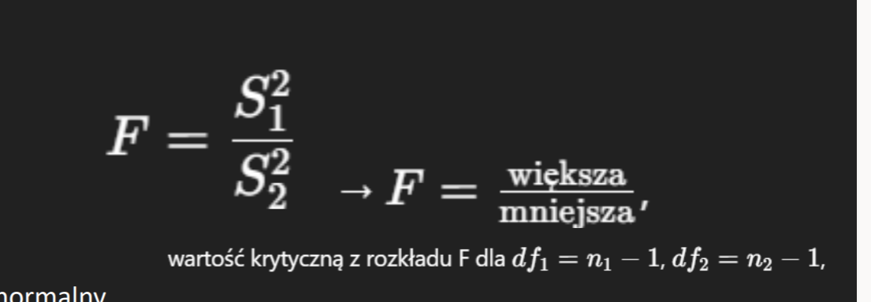

 |  | H0: | Nauczyciele oceniaja na równym poziomie zróżnicowania
nauczy1 | nauczy2
klasa A | klasa B
5.1 | 4.2
4.8 | 4.4
5.3 | 4.5
5 | 4.3
5.2 | 4.6

S1= | 0.037
S2= | 0.025

F=S^2/S^2 | 1.48
alfa= | 0.05
f= | 6.3882329087 |  | odp: nie odrzucamy H0

test_na_frakcje
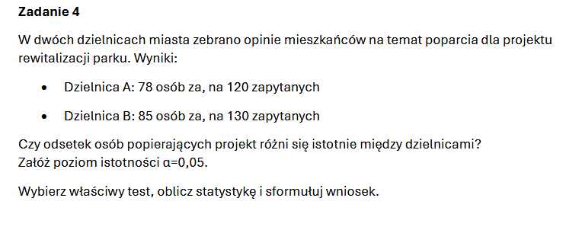
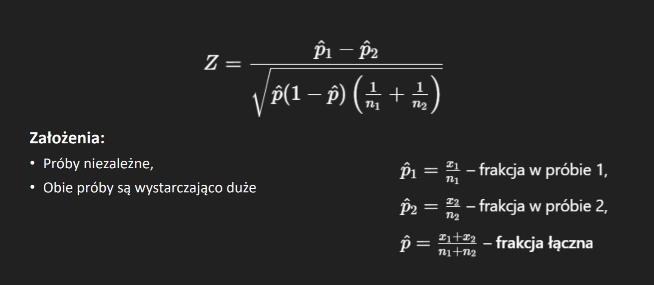

h0: odsetek osób popierających projekt są sobie równe

 |  |  | Wniosek: | Odestki mieszkańców popierających projekt na 95% są sobie równe
A-p^1= | 0.65
B-P^2= | 0.65384615385
p^= | 0.652
Z= | -0.063783085892
alfa= | 0.05

z= | -1.644853627
 |  | Odp: | brak podstaw do odrzucneia h0

